Sheet1 (2)
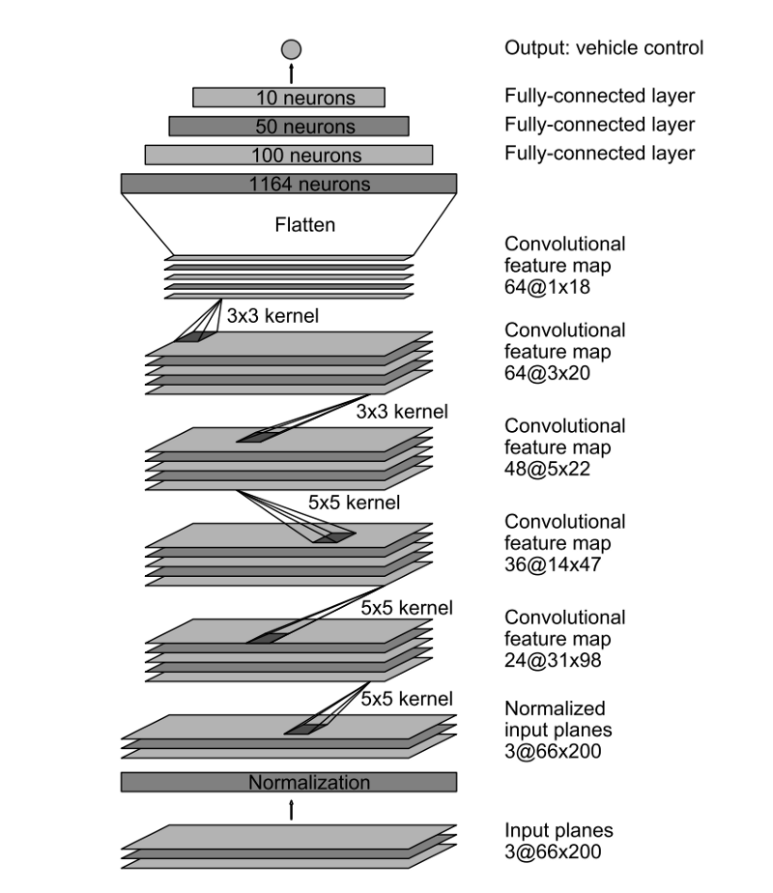
1@ | 出力層 | OUTPUT-LAYER
↑
10@ | 全結合層 | FULL-CONNECTED-LAYER
↑
50@ | 全結合層 | FULL-CONNECTED-LAYER
↑
100@ | 全結合層 | FULL-CONNECTED-LAYER
↑
2112@ | 全結合層 | FULL-CONNECTED-LAYER
↑
64@33x1 | ドロップアウト層 | DROP-OUT-LAYER
↑
64@33x1 | コンボリューション層⑤ | CONVOLUTION-LAYER⑤
↑ |  |  | ← | 3ｘ3 KERNEL , 1ｘ1 STRIDE | 35 | 3 | ストライド | 1 | カーネル | 3 | フィルタ | 64 | 横 | 33 | 縦 | 1
64@35x3 | コンボリューション層④ | CONVOLUTION-LAYER④
↑ |  |  | ← | 3ｘ3 KERNEL , 1ｘ1 STRIDE | 37 | 5 | ストライド | 1 | カーネル | 3 | フィルタ | 64 | 横 | 35 | 縦 | 3
48@37x5 | コンボリューション層③ | CONVOLUTION-LAYER③
↑ |  |  | ← | 5ｘ5 KERNEL , 2ｘ2 STRIDE | 77 | 14 | ストライド | 2 | カーネル | 5 | フィルタ | 48 | 横 | 37 | 縦 | 5
36@77x14 | コンボリューション層② | CONVOLUTION-LAYER②
↑ |  |  | ← | 5ｘ5 KERNEL , 2ｘ2 STRIDE | 158 | 31 | ストライド | 2 | カーネル | 5 | フィルタ | 36 | 横 | 77 | 縦 | 14
24@158x31 | コンボリューション層① | CONVOLUTION-LAYER①
↑ |  |  | ← | 5ｘ5 KERNEL , 2ｘ2 STRIDE | 320 | 65 | ストライド | 2 | カーネル | 5 | フィルタ | 24 | 横 | 158 | 縦 | 31
3@320x65 | ラムダ正規化層 | LAMBDA-LAYER
↑ |  |  |  |  | 320 | 65
3@320x65 | クロッピング層 | CROPPING-LAYER
↑
3@320x160 | 入力層 | INPUT-LAYER

